Reporte semanal1
Reporte semanal de Racheros
Usuario: Diegay | Periodo: 2025-11-24 al 2025-11-30

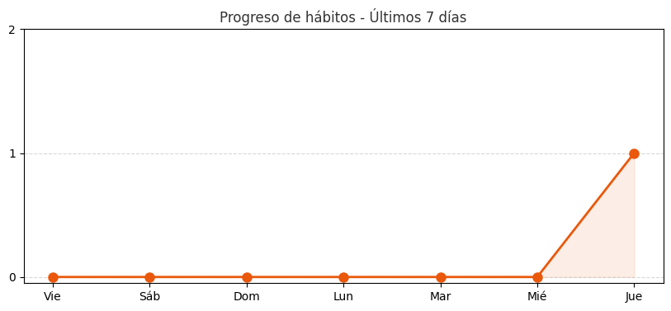
Resumen semanal
Hábitos completados | 1
Porcentaje total | 100%
Racha actual | 1 días

Fecha | Hábito | Estado
2025-11-27 | Wattpad | Completado

